상품제안서
볼펜꽂이 리갈패드 A5 스티커 | 상품코드: S04052

 |  |  |  |  |  |  | 02-713-8555 | www.synergygift.co.kr
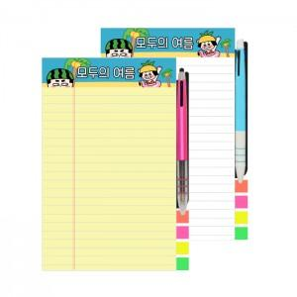

【상세/제작정보】

【인쇄/포장옵션】 | 실크, 스티커 / OPP(비닐)

【공급단가】 | 수량 | 300~ | 500~ | 1,000~ | 3,000~ | 5,000~
*VAT별도 | 기본형 | 1,560원 | 1,530원 | 1,500원 | 1,440원 | 1,380원
 | 볼펜추가 | 1,840원 | 1,810원 | 1,770원 | 1,700원 | 1,630원
 | 인덱스추가 | 2,210원 | 2,170원 | 2,120원 | 2,040원 | 1,950원
 | 볼펜+인덱스 | 2,750원 | 2,710원 | 2,650원 | 2,540원 | 2,430원

【상품 URL】 | https://www.synergygift.co.kr:443/src/goods_detail.php?gdno=18997

